Plano
1. PLANO DE GERENCIAMENTO DE RISCOS E QUESTÕES
O Plano de Gerenciamento de Riscos e Questões envolve os processos necessários para identificar, analisar e responder aos riscos e questões do projeto.

Isso inclui maximizar a probabilidade e consequência de eventos positivos e minimizar a probabilidade e consequência de eventos adversos aos objetivos do projeto.

1.1. Definições
Entende-se por risco qualquer evento ou condição que, se ocorrer, tem um efeito positivo ou negativo nas projeções dos objetivos do projeto.

Entende-se por issue eventos ou problemas que já ocorreram, foram identificados e não estão resolvidos ou estão em discussão.

1.2. Premissas
§ Engajamento:
ü Colaboração das equipes envolvidas conforme plano de trabalho definido;
ü Acesso aos documentos;
ü Utilização dos modelos da metodologia;
ü Engajamento da gestão e PMOs para execução das mudanças;
ü Prioridade de participação das equipes nas reuniões;
ü Acesso aos fornecedores de TI.

1.3. Restrições
§ Indisponibilidade dos recursos;
§ Indefinição ou definição inadequada dos processos pelas áreas de negócio;
§ Demora na resolução das pendências pela equipe;
§ Demora na validação ou validação inadequada;
§ Gestão inadequada do escopo, prazo e orçamento.

1.4. Dinâmica de gestão de riscos

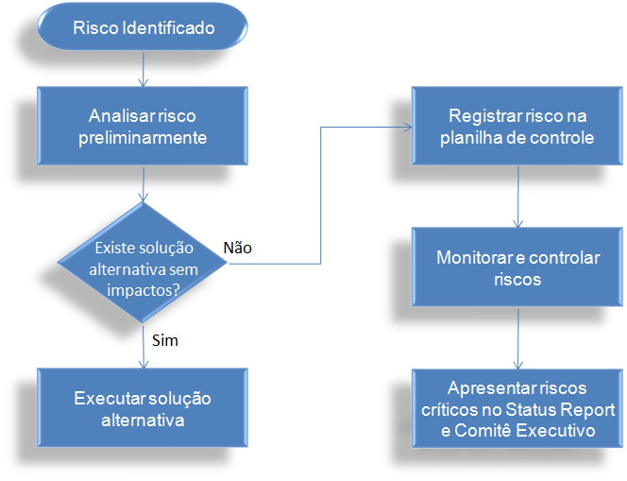

Antes de registrar qualquer risco, os responsáveis devem analisá-lo, buscar soluções alternativas e, caso não haja saída, registrar o risco. Caso tenha dúvida se o caso deve ser considerado risco para o projeto, faça as seguintes perguntas:
§ Pode parar a atividade do time do projeto como um todo ou parcialmente?
§ Pode trazer retrabalhos futuros?
§ Pode gerar atividades complementares?
§ Pode gerar impacto no custo do projeto?
§ Pode gerar impacto no escopo do projeto?
§ Pode gerar impacto na qualidade do projeto?
§ Pode gerar impacto nos prazos do projeto?

Se a resposta for sim para qualquer uma dessas perguntas, inicie o processo de registro do risco no documento oficial do projeto “Planilha de Riscos”.

Deve-se definir o tipo de resposta, ou seja, a estratégia que tende a ser mais efetiva para o plano de resposta ao risco identificado:
§ Aceitar o risco: não é definida ação de mitigação. O evento de risco é aceito e monitorado ao longo do projeto.
§ Evitar o risco: eliminar fontes do risco ou buscar alternativas que evitem o evento do risco.
§ Mitigar o risco: identificar ações que minimizam o impacto e/ou probabilidade de ocorrência do evento de risco.
§ Transferir o risco: transferir a responsabilidade sobre os eventos de risco, como na utilização de parceiros.

Além disto, é necessário identificar um plano de contingência, ou seja, caso o plano de resposta definido não dê certo, identificar uma possível contingência.

Os riscos de nível alto identificados serão apresentados nas reuniões de status.

1.5. Dinâmica de gestão de questões

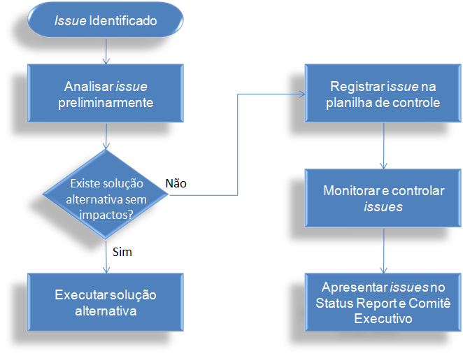
Antes de registrar qualquer questão, os responsáveis devem analisá-lo, buscar soluções alternativas e, caso não haja saída, registrar a questão.

Todos as questões devem ser registradas no documento oficial do projeto “Planilha de Questões”.

Cada questão deve ser analisada em função da sua prioridade:
§ Muito alta: as atividades relativas à àrea e/ou tema em questão estão paradas, não sendo possível dar continuidade às mesmas e/ou impactando o andamento de atividades de outras áreas e/ou módulos (ou seja, o projeto “travou”).
§ Alta: as atividades relativas à àrea e/ou tema estão impactadas, podendo ser paralisadas ou paralisar as atividades de outras áreas e/ou módulos (ou seja, o projeto está na iminência de “travar”).
§ Média: as atividades relativas à àrea e/ou tema estão impactadas, porém é possível dar continuidade às mesmas (ou seja, o desconforto é grande mas é possível dar andamento ao projeto).
§ Baixa: as atividades relativas à àrea e/ou tema estão impactadas, porém não há grandes prejuízos ao projeto (ou seja, existe um pequeno desconforto, mas é contornável dentro do projeto).

Para cada questão, devem ser detalhadas as atividades necessárias para a resolução da questão, ou seja, o plano de ação.

As questões de nível alto e/ou muito alto identificadas serão apresentados nas reuniões de status.

